第3章3
3.3 ２０歳代300人、３０歳代500人、４０歳代200人、合計1000人の自由時間の過ごし方調査
 |  | A1:２０歳代 | A2:３０歳代 | A3:４０歳代
 |  | P(A1)=0.3 | P(A2)=0.5 | P(A3)=0.2
B1:余暇そのものを楽しむ |  | P(B1|A1)=.41 | P(B1|A2)=.33 | P(B1|A3)=.27
B2:家族の絆を深める |  | P(B2|A1)=.19 | P(B2|A2)=.35 | P(B2|A3)=.35
B3:心身の疲労回復 |  | P(B3|A1)=.18 | P(B3|A2)=.23 | P(B3|A3)=.27
B4:友人との人間関係の充実 |  | P(B4|A1)=.22 | P(B4|A2)=.09 | P(B4|A3)=.11
合計％ |  | 1.00 | 1.00 | 1.00

①「A2:３０代」で「B2:家族の絆を深める」確率
②「A3:４０代」で「B3:心身の疲労回復」あるいは「B1:余暇を楽しむ」確率
③「A1:２０代」で「B4:友人との人間関係」か、「A2:３０代」で「B3:心身の疲労回復」の確率
④その人が「B1:余暇を楽しむ」と答えた人であることが分かっていたとして、その人が「A1:２０代」である確率

①P(B2∩A2)=P(B2|A2)*P(A2)＝ |  |  |  | ＝
②P(A3∩（B1∪B3))=｛P(B1|A3)+P(B3|A3)｝*P(A3）＝ |  |  |  | ＝
③P(B4∩A1)+P(B3∩A2)=P(B4|A1)*P(A1)+P(B3|A2)*P(A2) |  |  |  | ＝
④P(A1|B1)=P(A1∩B1)/P(B1)＝ |  |  |  | ＝
分子＝P(A1∩B1)=P(B1|A1)*P(A1) |  |  |  | ＝
分母＝P(B1)=P(B1|A1)+P(B1|A2)+P(B1|A3) |  |  |  | ＝

A B
3.4 AとBの２つの集合。A=｛1,2,3,4｝、B=｛2,3,8｝

①A∪B＝ | ｛ ｝
②A∩B＝ | ｛ ｝
③A-B= | ｛ ｝
④A∩AC= | ｛ ｝

第５章
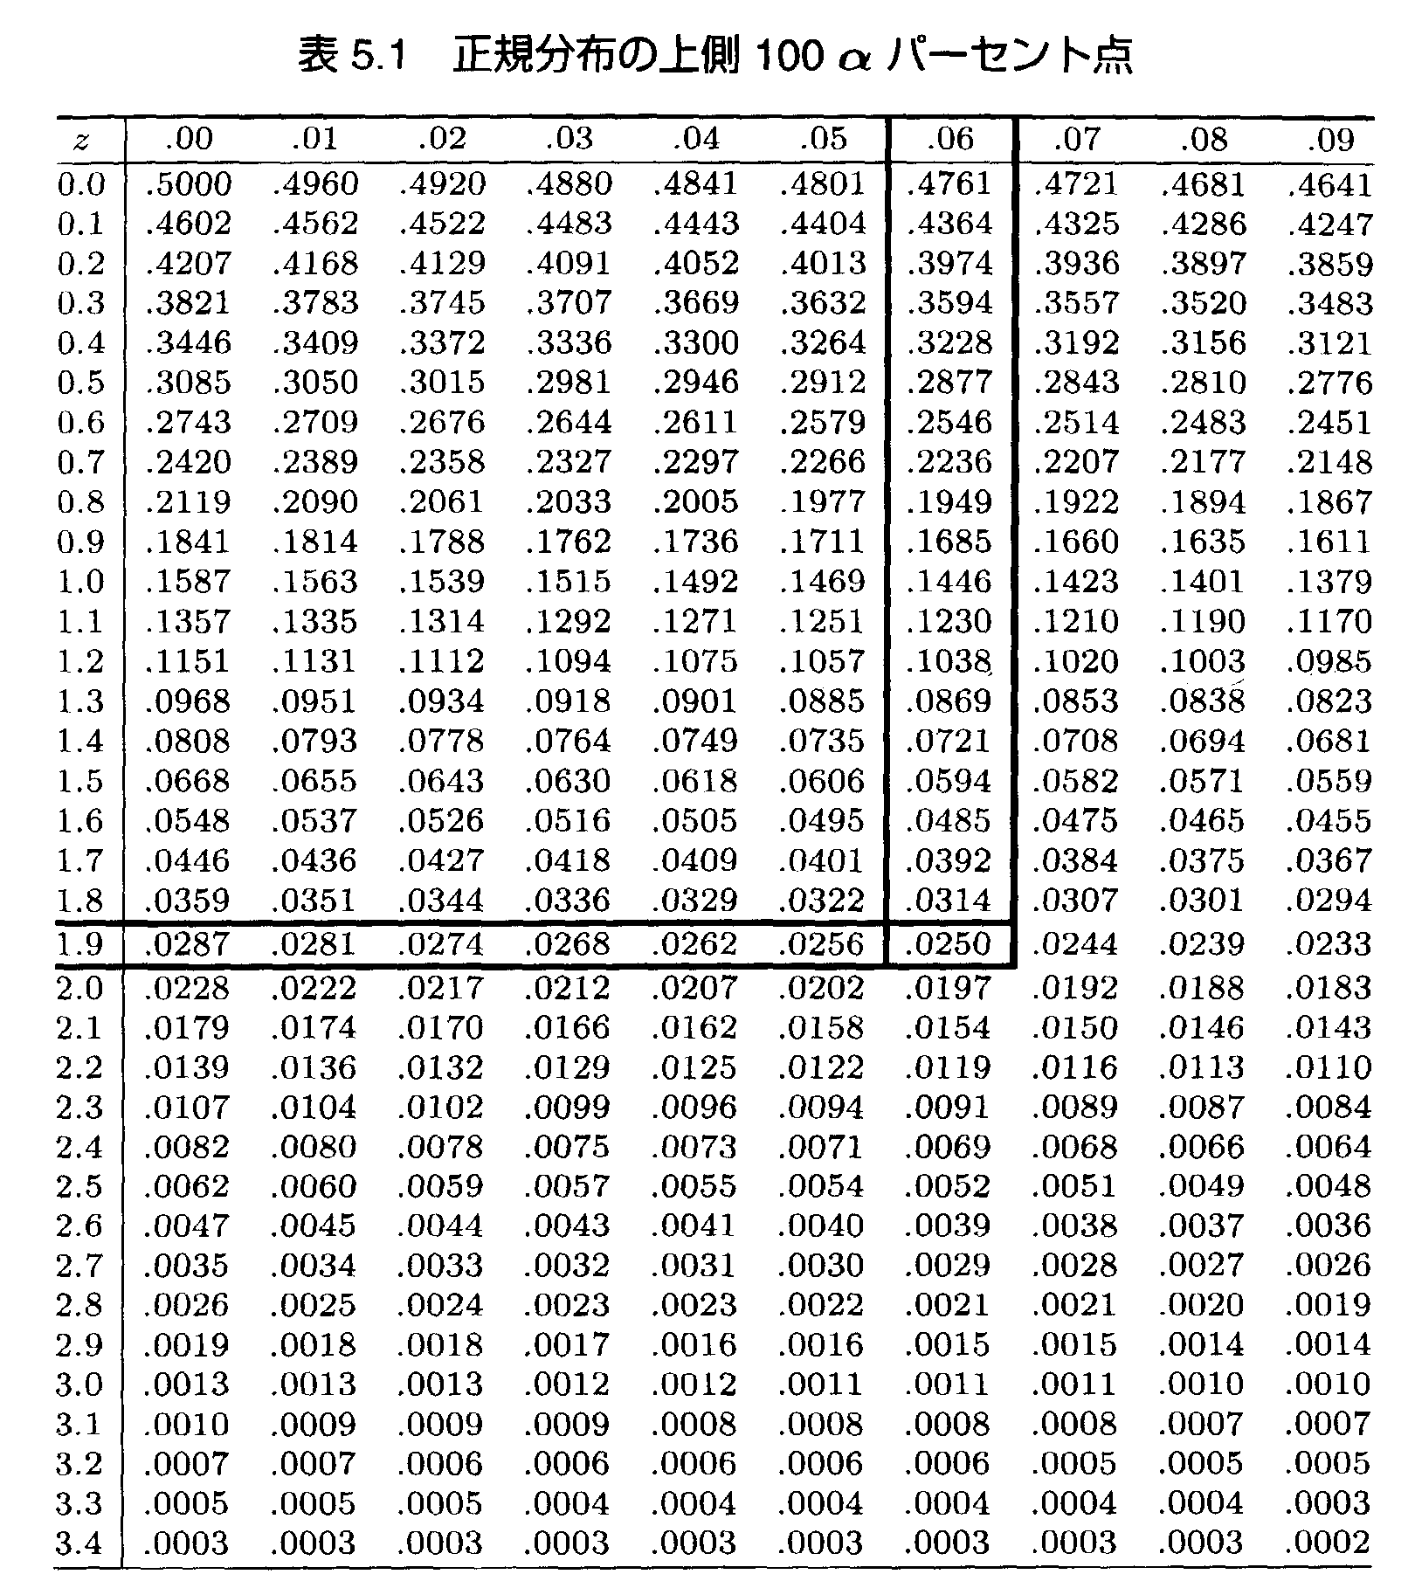

第５章 練習問題

５．１ Z～N(０，１）として次の確率を求めなさい。

① P(Z≧1.57）
② P(Z＜1.34）
③ P(-0.37＜Z≦1.6）
④ P(0.55＜Z＜1.67）
⑤ P（-2.08＜Z＜-0.21）

５．２ X～N（２，９）として、次の確率を求めなさい。

① P(X≧5.6）
② PX＜10）
③ P(1＜X≦4.7）
④ P(3.2＜X＜7.7）
⑤ P（-1.3＜X＜1.19）

